Lietošanas instrukcija
Eektroniskā rīka Transporta izmaksas lietošanas instrukcija

Izklājlapas lietošana:
 | Dzeltens | Datu ievades lauks, kurā elektroniskā rīka lietotājs pašrocīgi ievada informāciju
 | Zils | Izvēles iespējas lauks, kurā elektroniskā rīka lietotājs izdara izvēli, nospiežot uz lejupvērsto bultiņu lauka labajā malā
 | Zaļš | Informatīvs lauks, kurā elektroniskā rīka lietotājs var iepazīties ar informāciju par veicamajām darbībām izklājlapā

1. tabula. "Kopējo transporta izmaksu aprēķins pakalpojuma sniegšanai"

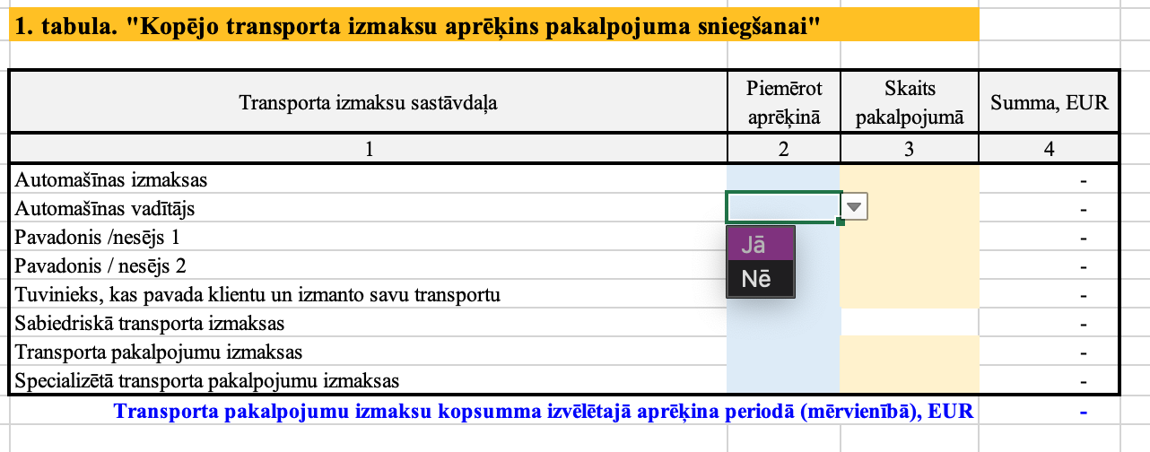
NPK | Kolonna | Komentārs
1 |  | Elektroniskā rīka lietotājs sākotnēji aizpilda informāciju 1.tabulā, kur atzīmē, kādas izmaksas tiks iekļautas izmaksu aprēķinā
2 | 2 | Šajā kolonnā, iepretim katrai tabulas rindai elektroniskā rīka lietotājs izdara izvēli par konkrētu izmaksu iekļaušanu aprēķinā, izmantojot izvēlni ( 1.attēls)
3 | 3 | Norāda vienādu pakalpojumu skaitu izmaksu aprēķinā. Ja pakalpojumu skaits tiek norādīts tālākos aprēķinos, šajā kolonnā norādīt "1"
4 | 4 | Elektroniskais rīks aprēķinās izmaksas šajā kolonnā, balstoties uz iepriekš ievadīto informāciju
5 |  | Kopējās transporta izmaksas tiek aprēķinātas zilā krāsā zem 1. tabulas ( 1.attēls)

Ievadiet informāciju par transporta līdzekli

NPK | Kolonna | Komentārs
6 |  | Aizpildiet informāciju par pakalpojuma sniegšanā iesaistīto transporta līdzekli iekrāsotajās šūnās (2.attēls)

Ievadiet informāciju par braucienu

NPK | Kolonna | Komentārs
7 |  | Aizpildiet informāciju par veikto braucienu iekrāsotajās šūnās (3.attēls)
 |  |  | 1.attēls. "Kopējo transporta izmaksu apreķins pakalpojuma sniegšanai"
2. tabula "Informācija par transporta pakalpojuma sniegšanā iesaistīto personālu"
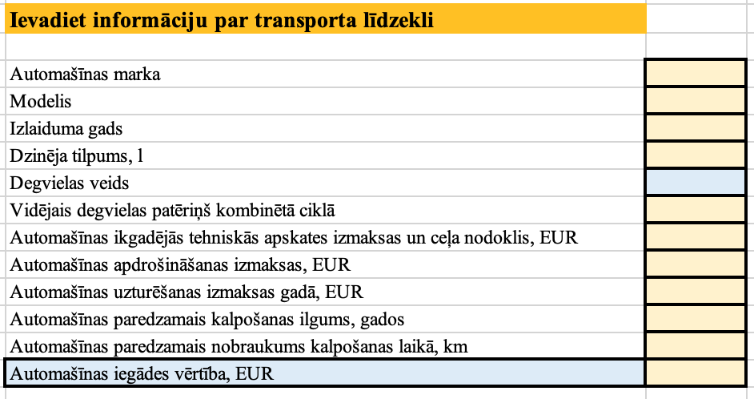
NPK | Kolonna | Komentārs
8 |  | Šajā tabulā jāievada informācija par pakalpojuma sniegšanā iesaistīto personālu (4.attēls)
9 | 2 | 2.kolonnā "Stundas likme, EUR" elektroniskā rīka lietotājs norāda katra pakalpojumā iesaistītā personāla bruto stundas likmi
10 | 3 | Šajā kolonnā elektroniskā rīka lietotājs norāda spēkā esošo Darba devēja VSAOI likmi %, saskaņā ar spēkā esošajiem normatīvajiem aktiem
11 | 4 | Šajā kolonnā elektroniskā rīka lietotājs norāda darba ņēmēja atvaļinājuma rezerves koeficientu %
12 | 5 | Šajā kolonnā elektroniskais rīks aprēķinās pakalpojuma sniegšanā iesaistītā personāla stundas izmaksas, kas tālāk tiks pielietotas kopējā izmaksu aprēķinā

3. tabula "Informācija par sabiedriskā transporta izmaksām"

NPK | Kolonna | Komentārs
13 |  | Šajā tabulā elektroniskā rīka lietotājs ievada informāciju par pakalpojuma sniegšanā iesaistītajām sabiedriskā transporta izmaksām (5.attēls)
14 | 2 | Atbilstošajā tabulas rindā (Klienta, pavadoņa vai speciālista ceļa izdevumi) elektroniskā rīka lietotājs ievada informāciju par atbilstošajām izmaksām par vienu braucienu
15 | 3 | Šajā kolonnā elektroniskā rīka lietotājs ievada informāciju par nepieciešamo braucienu skaitu pakalpojuma sniegšanai nepieciešamajiem aprēķiniem
16 |  | Gadījumā, ja 3.tabulā norādītā informācija atspoguļo visas sabiedriskā transporta izmaksas pakalpojuma sniegšanai, tad 1.tabulas 3.kolonnā pie sabiedriskā transporta izmaksām kā skaits norādāms 1
17 | 4 | Šajā kolonnā elektroniskais rīks aprēķinās kopējās sabiedriskā transporta izmaksas, kas tiks izmantotas kopējos transporta izmaksu aprēķinos
 |  |  | 2.attēls. "Informācija par transporta līdzekli"
Ievadiet informāciju par pirktu pakalpojumu no pakalpojuma sniedzēja, norādiet kopsummu, EUR

NPK | Kolonna | Komentārs
18 |  | Šajā sadaļā elektroniskā rīka lietotājs ievada informāciju par iepirktu transporta pakalpojumu izmaksām (6.attēls)
19 | 2 | Tabulas 2.kolonnā elektroniskā rīka lietotājs ievada informāciju par viena brauciena izmaksām
20 | 3 | Tabulas 3.kolonnā elektroniskā rīka lietotājs norāda braucienu skaitu. Braucienu skaits jānorāda izvēlētās mērvienības periodā.
21 | 4 | Šajā kolonnā elektroniskais rīks aprēķinās izmaksu kopsummas, kas tiks iekļautas kopējā transporta izmaksu aprēķinā
 |  |  | 3.attēls. "Informācija par braucienu"

 |  |  | 4.attēls. "Informācija par pakalpojumā iesaistīto personālu"

 |  |  | 5.attēls. "Informācija par sabiedriskā transporta izmaksām"

 |  |  | 6.attēls. "Informācija par ārpakalpojumā iegādātu transporta paklpojumu izmaksām"

